상품제안서
아이리버 미니 마사지건 IHC-LV010 | 상품코드: F32238

 |  |  |  |  |  |  | 02-412-0044 | www.easy1.co.kr
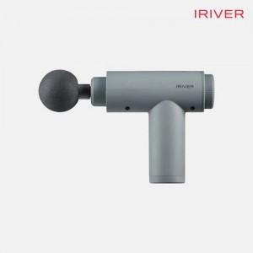

【상세/제작정보】

【인쇄/포장옵션】 | 레이저, 스티커, 컬러필름인쇄 / 포장지포장

【공급단가】 | 수량 | 20~ | 50~ | 100~ | 300~ | 500~
*VAT별도 | 단가 | 18,320원 | 18,020원 | 17,560원 | 17,250원 | 16,800원

【상품 URL】 | http://www.easy1.co.kr/src/goods_detail.php?gdno=32238

